Sheet1
はらっぱ館カレンダー

７/２５～８/２８まで
月曜日も
休まず開館！
ティータイム
コンサート
夏休み企画二弾！ ノルディックウォーキング、
自然遊びと盛りだくさんだよ！
注意
 |  |  |  | 平成２８年11月25日現在の予定
月 | 火 | 水 | 木 | 金 | 土 | 日
 |  |  | 1 | 2 | 3 | 4
１２月～３月の期間、スケートパーク、ゴルフ場は、冬季閉鎖となります。 来春のお越しをお待ちしております！
 |  |  |  |  |  |  | ★育児サークル マーブルチョコレート 活動日 （自主サークル）
癒しのひときを
どうぞ！
★スケートボード
ビギナー
体験スクール
★ 「家族で Xmasケーキを作ろう！」 講座
申込受付は 終了しました。

はらっぱ農園活動日
5 | 6 | 7 | 8 | 9 | 10 | 11
休館日
 |  |  |  |  |  |  |  |  | 0

★スケートボード
ビギナー
体験スクール
★みはらしクラフト
ミュージアム ♡はらっぱ館特別出店しま～す！
★
「押し花」講座 参加者募集中！
12 | 13 | 14 | 15 | 16 | 17 | 18
休館日

★スケートボード
ビギナー
体験スクール
毎週土曜日開催！
始めようかな？と、
迷っている方、
是非、ご参加くだiさい。
★はらっぱ農園
活動日
★ティータイム
コンサート
19 | 20 | 21 | 22 | 23 | 24 | 25
休館日
開館します！
開館日です！

12/29～1/3 年末年始のため、休館となります。 どうぞ良いお年をおむかえください。 平成２９年も宜しくお願いします！
26 | 27 | 28 | 29 | 30 | 31 |  |  | 「イラスト 芋煮」の画像検索結果
休館日




押し花講座 ～グリーティングカード～(申込必要)
12月18日(日)10：00～12：00 講師：佐藤礼子先生 ☆押し花をモチーフに、ポストカードを作ってみませんか？お部屋の飾りとしてもお楽しみいただけますよ。 ＊人気の講座です。 お申し込みは、
お早目にどうぞ！
みはらしクラフト
ミュージアム（申込不要） 12月17日(土)11：00～16:00
（毎月 第３土曜日 開催）
入場無料 ＊はらっぱ館特別出店！！ はらっぱ館スタッフが、本場中国の水餃子をお届けします。 お楽しみにね❤
《来月予告》 ティータイムコンサートVol.12 (申込不要)
1月8日(日) 受付10：00～11：50 開演11：00～12：00 ＊アルトサックスとピアノの音色をお楽 しみください。
Super Cars Meeting Yamagata 10月9日(日) 10:00~15:00

《注 意》 ★・・・参加申込が必要です。はらっぱ館までお問合せ下さい。
☆・・・参加申込は不要です。

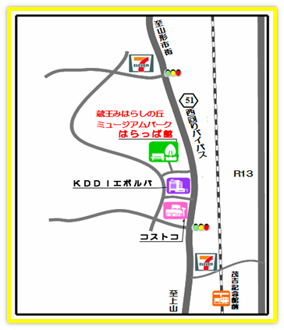

【お問合せ先】
蔵王みはらしの丘ミュージアムパークはらっぱ館
山形県山形市みはらしの丘2丁目32番地
TEL：023ー674-0510 FAX：023-674-0515
Ｅ－ｍａｉｌ：harappakan0718＠keh.biglobe.ne.jp
ＵＲＬ：http://zao-miharashi.sakura.ne.jp/

